상품제안서
브리츠 BZ-VOX7B 골전도 블루투스이어폰 | 상품코드: S28282

 |  |  |  |  |  |  | 02-713-8555 | www.synergygift.co.kr
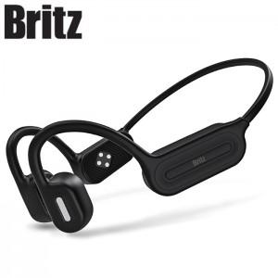

【상세/제작정보】

【인쇄/포장옵션】 | 스티커 / 포장지포장

【공급단가】 | 수량 | 30~ | 100~ | 500~ | 1,000~ | 3,000~
*VAT별도 | 단가 | 43,750원 | 42,700원 | 40,950원 | 39,900원 | 38,850원

【상품 URL】 | https://www.synergygift.co.kr:443/src/goods_detail.php?gdno=28282

